Chi tiết địa chất
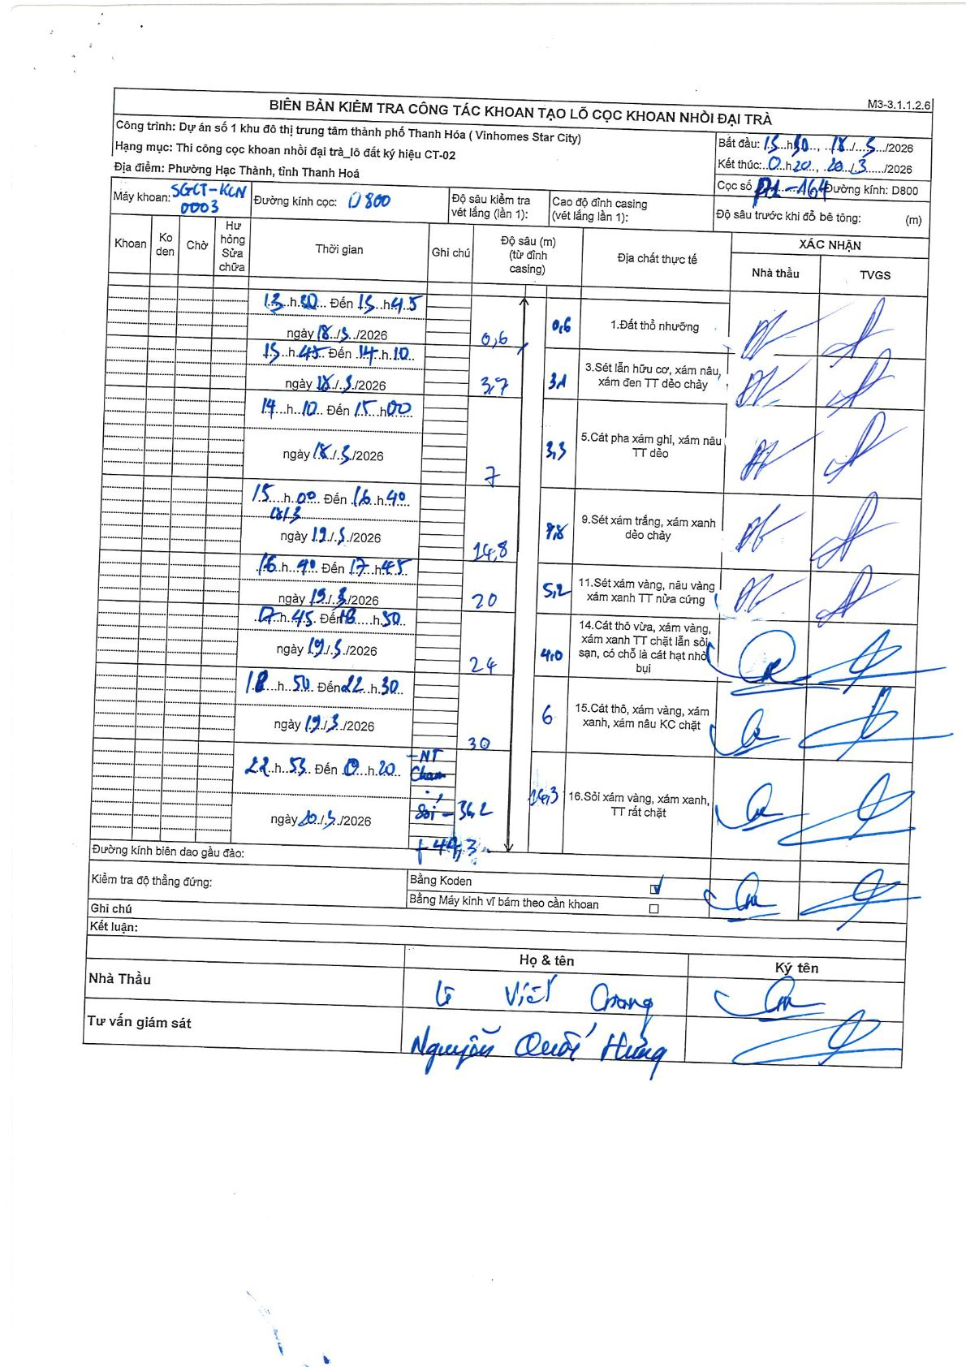
Dự án | Star City Thanh Hóa
Hạng mục | Thi công cọc khoan nhồi, tường vây cho các hạng mục_Lô CT-02
Tên bộ phận | Phường Hạc Thành, tỉnh Thanh Hoá
Số hiệu cọc | P1-164
Tên Máy khoan | SGCT-KCN0003
Đường kính | D800
Bắt đầu thi công | 15:50 18/03/2026
Kết thúc thi công | 00:20 20/03/2026

Địa chất TT | Đường kính | Mô tả lớp thiết kế | Từ (h) | Đến (h) | Cao độ từ | Cao độ đến | T.Gian (h) | Dài (m) | V (m/h) | Ghi chú
1 | D800 | Đất thổ nhưỡng | 13:50 18/03/2026 | 15:45 18/03/2026 | 0 | -0.6 | 1.92 | 0.6 | 0.31
3 | D800 | Sét lẫn hữu cơ, xám nâu, xám đen TT dẻo chảy | 15:45 18/03/2026 | 17:10 18/03/2026 | -0.6 | -3.7 | 1.42 | 3.1 | 2.19
5 | D800 | Cát pha xám ghi, xám nâu TT dẻo | 17:10 18/03/2026 | 15:00 19/03/2026 | -3.7 | -7 | 21.83 | 3.3 | 0.15
9 | D800 | Sét xám trắng, xám xanh dẻo chảy | 15:00 19/03/2026 | 16:40 19/03/2026 | -7 | -14.8 | 1.67 | 7.8 | 4.68
11 | D800 | Sét xám vàng, nâu vàng xám xanh TT nửa cứng | 16:40 19/03/2026 | 17:45 19/03/2026 | -14.8 | -20 | 1.08 | 5.2 | 4.8
14 | D800 | Cát thô vừa, xám vàng, xám xanh TT chặt lẫn sỏi sạn, có chỗ là cát hạt nhỏ bụi | 17:45 19/03/2026 | 18:50 19/03/2026 | -20 | -24 | 1.08 | 4 | 3.69
15 | D800 | Cát thô, xám vàng, xám xanh, xám nâu KC chặt | 18:50 19/03/2026 | 22:30 19/03/2026 | -24 | -30 | 3.67 | 6 | 1.64
16 | D800 | Sỏi xám vàng, xám xanh, TT rất chặt | 22:55 19/03/2026 | 00:20 20/03/2026 | -30 | -36.2 | 1.42 | 6.2 | 4.38 | Ghi chú tại hiện trường: Sét
16 | D800 | Sỏi xám vàng, xám xanh, TT rất chặt | 22:55 19/03/2026 | 00:20 20/03/2026 | -36.2 | -44.3 | 1.42 | 8.1 | 5.72 | Ghi chú tại hiện trường: Sỏi (ENT)

ẢNH BIÊN BẢN GỐC

